Jawaban P1
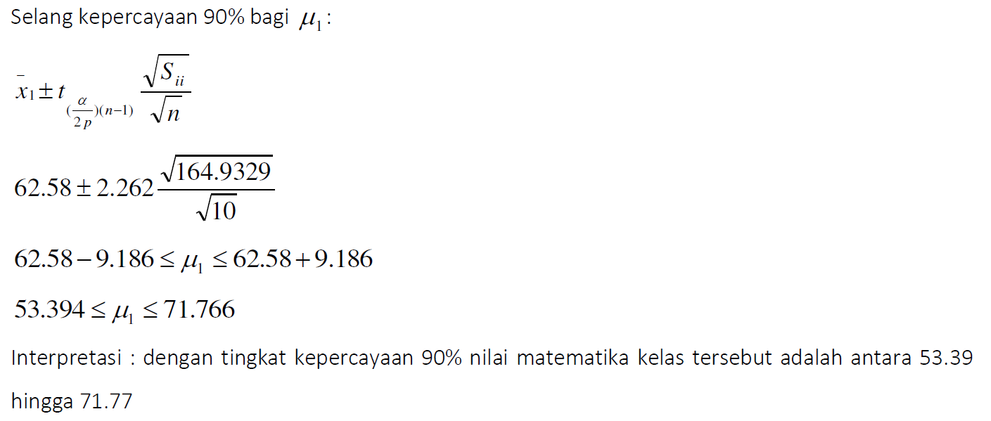
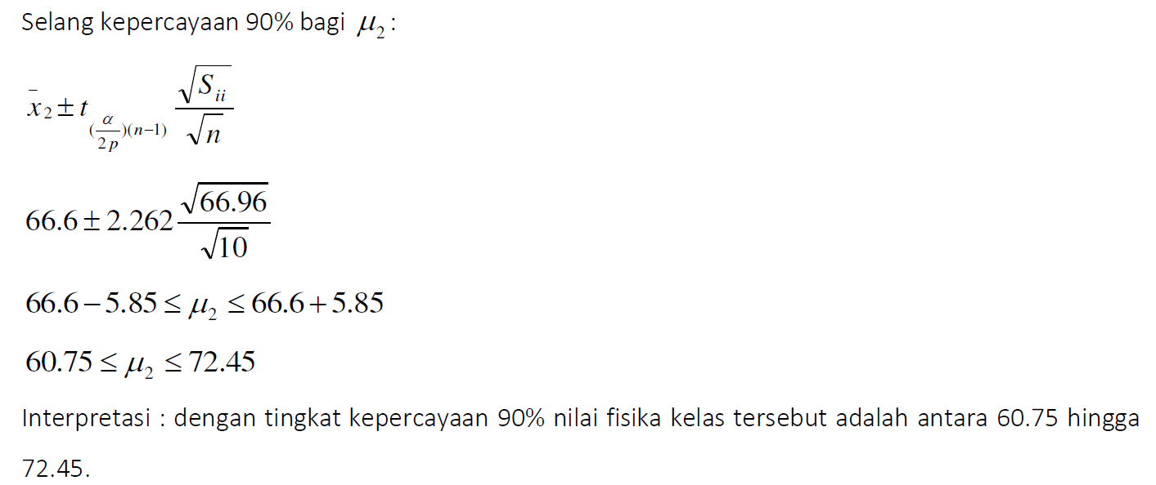
Siswa | matematika | fisika
1 | 72.8 | 69.9 |  | X1 | Matematika
2 | 46 | 68.9 |  | X2 | Fisika
3 | 59.2 | 58.4
4 | 66.7 | 78.2 |  | vektor rata-rata |  |  | matriks kovarians
5 | 84.2 | 63.9 |  | x1 bar | 62.58 |  | 164.93288889 | 36.008888889 |  | n | 10
6 | 50.4 | 54.6 |  | x2 bar | 66.6 |  | 36.008888889 | 66.964444444 |  | p | 2
7 | 49.6 | 66.5
8 | 77.9 | 71.6
9 | 63.9 | 77.2
10 | 55.1 | 56.8

Ujilah Ho: | miu = | 55 |  | H1 | miu =! | 55
 |  | 60 |  |  |  | 60

S invers | 0.0068695578547 | -0.0036939774168 |  | x bar - miu | 7.58
 | -0.0036939774168 | 0.016919665828 |  |  | 6.6

Stat Uji
T^2 | 7.6211610298

Titik Kritis
 |  |  |  | F tabel | Titik Kritis
 |  |  |  | 3.1131176402 | 7.0045146904

Kesimpulan : Tolak H0 pada taraf nyata 10%
Artinya : dengan tingkat kepercayaan 90%, dapat disimpulkan bahwa minimal ada salah satu dari rata-rata ujian matematika dan fisika yang memiliki nilai rata-rata tidak sama dengan nilai 55 atau nilai 60.

n | 10
p | 2

S invers | 0.0068695578547 | -0.0036939774168 |  | x bar | 62.58
 | -0.0036939774168 | 0.016919665828 |  |  | 66.6

Menggambar ellips kepercayaan
Titik pusat | 62.58
 | 66.6

Menghitung nilai eigen dan vektor eigen dari S (output R)

 |  |  |  |  | lamda 1 | 176.744 |  | e1 | 0.95 |  | e2 | -0.312 |  | F tabel | Titik Kritis
 |  |  |  |  | lamda 2 | 55.153 |  |  | 0.312 |  |  | 0.95 |  | 3.1131176402 | 7.0045146904

 |  |  |  |  |  |  | Setengah sumbu mayor |  | 11.126571549
 |  |  |  |  |  |  | Setengah sumbu minor |  | 6.2154645741

Mencari koordinat daerah kepercayaan

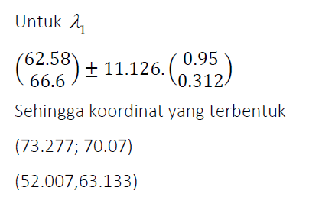
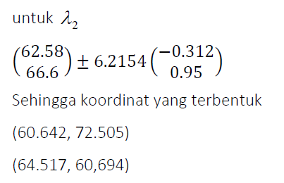

Koordinat 1 |  | Koordinat 2 |  |  | Koordinat 3 |  | Koordinat 4
X (X1) | 52.009757028 | X (X1) | 73.150242972 |  | X (X1) | 64.519224947 | X (X1) | 60.640775053
Y (X2) | 63.128509677 | Y (X2) | 70.071490323 |  | Y (X2) | 60.695308655 | Y (X2) | 60.695308655
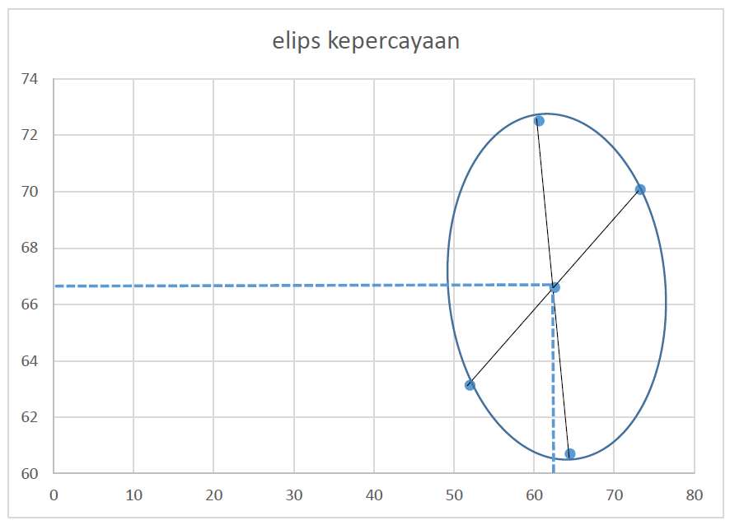

4. berikut ini gambar letak skor matematika 65 dan fisika 70, berdasarkan gambar terlihat bahwa nilai tersebut dalam elips, dengan kata lain masuk ke dalam elips kepercayaan.
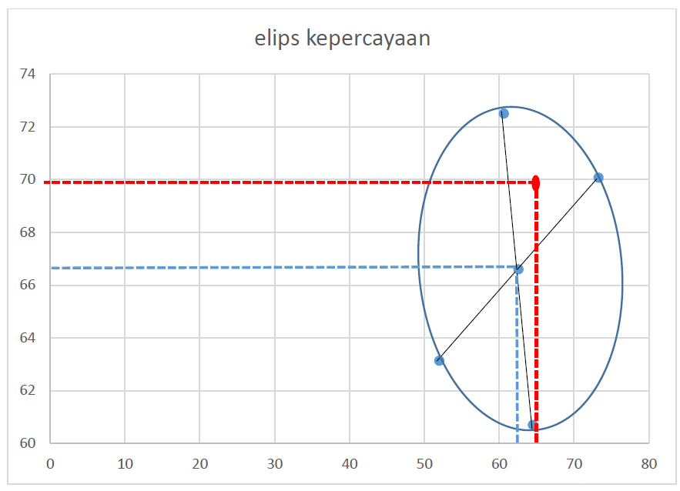

5. Selang kepercayaan simultan dan selang bonferonni 90%

Rumus selang kepercayaan simultan

 |  |  |  |  |  |  |  |  | n | 10 |  | S | 164.93288889 | 36.008888889 |  | x bar | 62.58
 |  |  |  |  |  |  |  |  | p | 2 |  |  | 36.008888889 | 66.964444444 |  |  | 66.6

 |  |  |  |  |  |  |  |  | F tabel | Titik Kritis
 |  |  |  |  |  |  |  |  | 3.1131176402 | 7.0045146904

Peubah x1 |  |  |  |  |  |  |  |  | Peubah x2
Batas bawah | 51.83162876 |  |  |  |  |  |  |  | Batas bawah | 59.751252415
Batas atas | 73.32837124 |  |  |  |  |  |  |  | Batas atas | 73.448747585

Rumus selang kepercayaan bonferroni

 |  |  |  |  |  |  |  | alpha | t tabel | alpha/2p
 |  |  |  |  |  |  |  | 0.1 | 2.2621571628 | 0.025

Peubah x1 |  |  |  |  |  |  |  |  | Peubah x2
Batas bawah | 53.39294308 |  |  |  |  |  |  |  | Batas bawah | 60.746105258
Batas atas | 71.76705692 |  |  |  |  |  |  |  | Batas atas | 72.453894742

